Solicitud gráfica
 | Área: | Matemáticas |  |  | Fecha:
 | Grado: | 10
 | Título del tema: | Aplica la resolución de tripangulos a distintas situaciones |  |  | ¿Cuaderno de estudio o recurso? | Recurso
 | Editor: | ANDRES GOMEZ |  |  | Motor del recurso | M5A

 | Código guión o recurso: | MA_10_02_REC120 | ← Para determinar este código, visite la hoja de Ayuda
 |  |  |  |  | ESPECIFICACIÓN DE ARCHIVOS A ENTREGAR
Núm. | Archivo Shutterstock o ruta en web | Imagen para: | Tipo | Ubicación de la imagen en el recurso M5A | Nombre imagen SMALL | Tamaño imagen SMALL | Nombre imagen ZOOM | Tamaño imagen ZOOM | Descripción | Observaciones
IMG01 | ver descripción | Recurso M5A | Ilustración | Contenido | MA_10_02_REC120_IMG01n.png | 286 x 286 px | MA_10_02_REC120_IMG01a.png | 500 x 500 px | Las letras mayúsculas son los nombres de los puntos, dejar en cursiva | 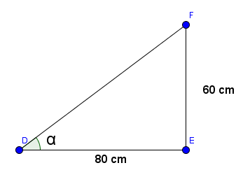
IMG02 | ver descripción | Recurso M5A | Ilustración | Contenido | MA_10_02_REC120_IMG02n.png | 286 x 286 px | MA_10_02_REC120_IMG02a.png | 500 x 500 px | Las letras mayúsculas son los nombres de los puntos, dejar en cursiva | 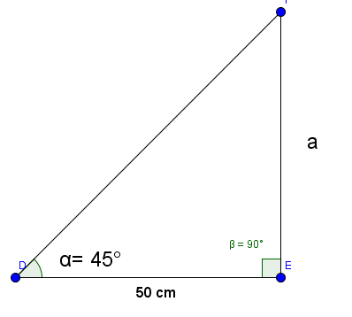
IMG03 | 186768710 | Recurso M5A | Ilustración | Contenido | MA_10_02_REC120_IMG03n.png | 286 x 286 px | MA_10_02_REC120_IMG03a.png | 500 x 500 px |  | 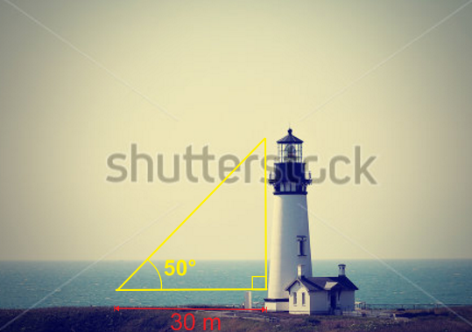
IMG04 | 42293872 | Recurso M5A | Ilustración | Contenido | MA_10_02_REC120_IMG04n.png | 286 x 286 px | MA_10_02_REC120_IMG04a.png | 500 x 500 px |  | 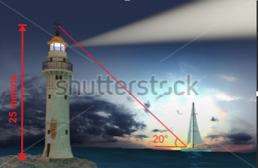
IMG05 | 382860604 | Recurso M5A | Ilustración | Contenido | MA_10_02_REC120_IMG05n.png | 286 x 286 px | MA_10_02_REC120_IMG05a.png | 500 x 500 px | 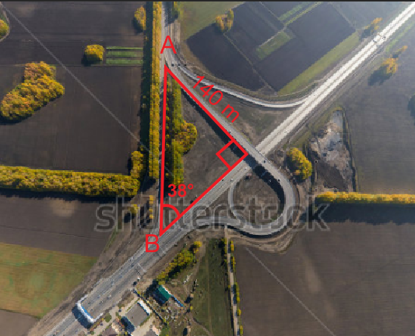
IMG06 | 214574686 | Recurso M5A | Ilustración | Contenido | MA_10_02_REC120_IMG06n.png | 286 x 286 px | MA_10_02_REC120_IMG06a.png | 500 x 500 px | 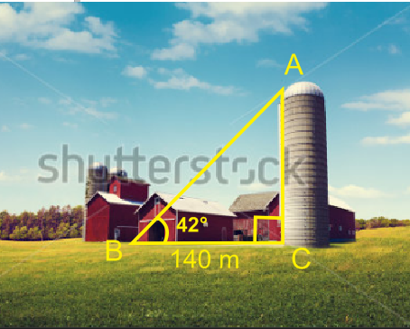
IMG07 | 269395544 | Recurso M5A | Ilustración | Contenido | MA_10_02_REC120_IMG07n.png | 286 x 286 px | MA_10_02_REC120_IMG07a.png | 500 x 500 px | 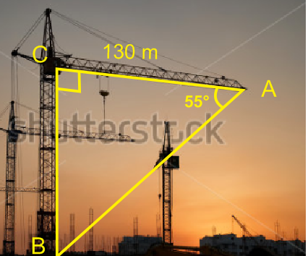
IMG08 | 108362288 | Recurso M5A | Ilustración | Contenido | MA_10_02_REC120_IMG08n.png | 286 x 286 px | MA_10_02_REC120_IMG08a.png | 500 x 500 px | 